Munka1
Kritikus fordulatszám
Bemenő adatok

Orsó névleges átmérő | 20 |  | [mm]

Szabad hossz | 1200 |  | [mm]

Megtámasztás módja
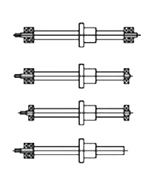

 | 1

Eredmények

Magátmérő | 17.5 |  | [mm]

k tényező értéke | 25.5 |  | [1]

Kritikus fordulatszám | 3542 |  | [1/min]

1. Veszélyes tartomány | 2833 | - | 4250 | [1/min]

